상품제안서
신입사원 웰컴키트 G11 | 상품코드: S46374

 |  |  |  |  |  | 02-713-8555 | www.synergygift.co.kr
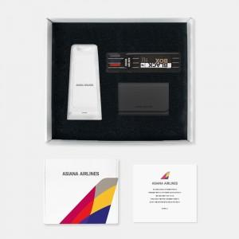

【상세/제작정보】 | 맞춤제작고정스펀지, 디자인패키지, 멀티무선충전기,스테틀러 오피스세트 , 명함지갑 5종 KIT

【인쇄/포장옵션】 | 전체 1곳 포함 / 포장불가능

【공급단가】 | 수량 | 100~ | 200~ | 300~ | 500~
*VAT별도 | 화이트띠지형 | 46,000원 | 43,000원 | 41,000원 | 38,000원
 | 풀컬러형 | 52,000원 | 48,000원 | 45,000원 | 41,000원

【상품 URL】 | https://www.synergygift.co.kr:443/src/goods_detail.php?gdno=46374

